Label
 |  |  | Kunjungi Toko Online Kami :
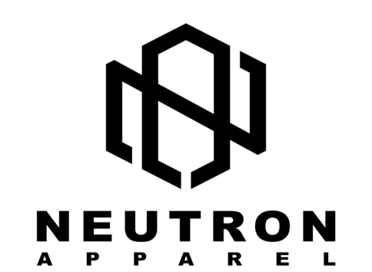

 |  |  | @neutron.apparel

 |  |  | @NEUTRONAPPAREL

 |  |  | 085862924993

Pengirim

Nama | : | Neutron Apparel

No HP | : | 085862924993

Alamat | : | RT.1/RW.7, Dusun Cibungur Nanggorak, Desa Margamekar, Kecamatan Sumedang Selatan, Kabupaten Sumedang, Jawa Barat

Kode Pos | : | 45311

Penerima

Nama | :

No HP | :

Alamat | :

Kode Pos | :

Jasa Kirim

COD Ongkir

TERIMA KASIH SUDAH BERBELANJA DI TOKO KAMI

